Sheet1
入库清单 |  |  |  |  | 箱单信息
广州仓库房新地址： 佛山市 南海区 狮山镇 狮山骏兴物流商城C4栋 1号门缓坡进仓库 地图导航：狮山骏兴物流商城 接货电话：13352898570 收货人（客户代码CZ3187） |  |  | 客户代码:CZ3187
 |  |  | 运输方式:TIR卡航

 |  |  | CZ3187-0601-30

序号 | 产品信息 | 外箱箱唛 |  | 数量 | 图片 | 重量 | 体积 | 产品名 | 材质
1 | 39842-Y07U0002-C02 3层唱片机架 申购：PR2606010084 | CZ3187-0601-30-1 |  | 1 | 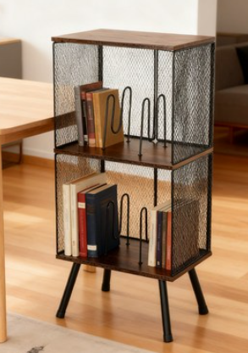 | 195 | 0.67 | 3层唱片机架 | 金属
 |  | CZ3187-0601-30-2 |  | 1
 |  | CZ3187-0601-30-3 |  | 1
 |  | CZ3187-0601-30-4 |  | 1
 |  | CZ3187-0601-30-5 |  | 1
 |  | CZ3187-0601-30-6 |  | 1
 |  | CZ3187-0601-30-7 |  | 1
 |  | CZ3187-0601-30-8 |  | 1
 |  | CZ3187-0601-30-9 |  | 1
 |  | CZ3187-0601-30-10 |  | 1
 |  | CZ3187-0601-30-11 |  | 1
 |  | CZ3187-0601-30-12 |  | 1
 |  | CZ3187-0601-30-13 |  | 1
 |  | CZ3187-0601-30-14 |  | 1
 |  | CZ3187-0601-30-15 |  | 1
 |  | CZ3187-0601-30-16 |  | 1
 |  | CZ3187-0601-30-17 |  | 1
 |  | CZ3187-0601-30-18 |  | 1
 |  | CZ3187-0601-30-19 |  | 1
 |  | CZ3187-0601-30-20 |  | 1
 |  | CZ3187-0601-30-21 |  | 1
 |  | CZ3187-0601-30-22 |  | 1
 |  | CZ3187-0601-30-23 |  | 1
 |  | CZ3187-0601-30-24 |  | 1
 |  | CZ3187-0601-30-25 |  | 1
 |  | CZ3187-0601-30-26 |  | 1
 |  | CZ3187-0601-30-27 |  | 1
 |  | CZ3187-0601-30-28 |  | 1
 |  | CZ3187-0601-30-29 |  | 1
 |  | CZ3187-0601-30-30 |  | 1

 |  |  |  |  |  | 总重量 | 总体积 | 密度
 |  |  |  |  |  | 195 | 0.67 | 291.04

